SET
COTIZACIÓN PROPUESTA_Grupo San Lorenzo Gruas y Transporte_24.11.25 |  |  |  |  |  |  |  |  |  |  |  |  |  |  |  |  |  |  |  | H/M |  | MAGDALENA |  |  |  |  |  |  |  |  | CREDITO 30 DIAS
Nº | Cód. Artíc. | Artículo | Foto | Cant. | Costo Uni. (S/.) NO IGV | Tiempo Entrega | Detalles | Costo TOTAL NO. IGV (S/.) |  | proveedor | Cod. Prod. Prov. | Obseraciones | costo $ | COSTO S/. | % | Resultado | Margen | Total | Cantidad | Costo MUESTRA Unidad | Movilidad | Total Producto | Tipo de Impresión | Costo impresión | Cant Color | Cant Lados | Cantidad por Millar | Costo Impresión | Empaq | Seguro CRT | Total | Costo S/. Sin IGV | I.G.V | TOTAL
1 | BOLSA SACO TOCUYO- Fabricación Local |  | 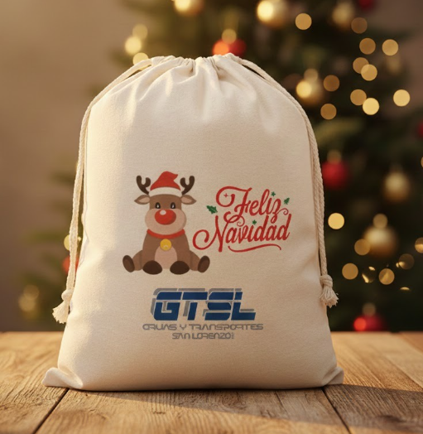 | 100 | S/. 14.99 | 8 a 9 Días útiles | BOLSA SACO TOCUYO- Fabricación Local. Material: Tocuyo de 160 grs 100% algodón Modelo saco, con 2 cordones tejidos o de color para cerrar Acabados: Costura Color: Natural. Presentación: Caja grupal *Incluye Diseño dentro de área 16 x 20 cm aprox, a full color en calidad DTF. * Arte o diseño facilitado por cliente. | S/. 1,499.00 | 26% | DANTE |  |  |  | S/. 9.00 | 44 | S/. 3.96 | S/. 396.00 | S/. 12.96 | 100 | S/. 18.00 | S/. 115.00 | S/. 1,429.00 | Diseño | S/. 50.00 | 1 | 1 | 1 | S/. 50.00 | S/. 6.06 | S/. 14.85 | S/. 1,499.91 | S/. 15.00 | S/. 2.70 | S/. 17.70
2 | BOLSA SACO TOCUYO PROMOCIONAL- Fabricación Local |  |  | 100 | S/. 13.59 | 8 a 9 Días útiles | BOLSA SACO TOCUYO PROMOCIONAL- Fabricación Local Material: Tocuyo comercial de 120 grs Modelo saco, con 2 cordones tejidos o de color para cerrar Acabados: Costura Color: Natural. Presentación: Caja grupal *Incluye Diseño dentro de área 16 x 20 cm aprox, a full color en sublimación * Arte o diseño facilitado por cliente. | S/. 1,359.00 | 26% | ESCORP |  |  |  | S/. 8.05 | 44 | S/. 3.54 | S/. 354.24 | S/. 11.59 | 100 | S/. 16.10 | S/. 115.00 | S/. 1,290.42 | Diseño | S/. 50.00 | 1 | 1 | 1 | S/. 50.00 | S/. 6.06 | S/. 13.46 | S/. 1,359.95 | S/. 13.60 | S/. 2.45 | S/. 16.05

COTIZACIÓN PROPUESTA_Grupo San Lorenzo Gruas y Transporte_22.11.25 |  |  |  |  |  |  |  |  |  |  |  |  |  |  |  |  |  |  |  | H/M |  | MAGDALENA |  |  |  |  |  |  |  |  | CREDITO 30 DIAS
Nº | Cód. Artíc. | Artículo | Foto | Cant. | Costo Uni. (S/.) NO IGV | Tiempo Entrega | Detalles | Costo TOTAL NO. IGV (S/.) |  | proveedor | Cod. Prod. Prov. | Obseraciones | costo $ | COSTO S/. | % | Resultado | Margen | Total | Cantidad | Costo MUESTRA Unidad | Movilidad | Total Producto | Tipo de Impresión | Costo impresión | Cant Color | Cant Lados | Cantidad por Millar | Costo Impresión | Empaq | Seguro CRT | Total | Costo S/. Sin IGV | I.G.V | TOTAL
1 | TOMATODO DE ALUMINIO |  | 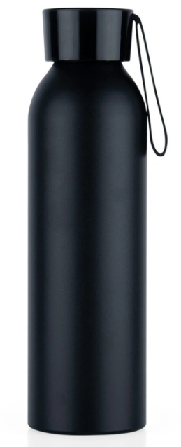 | 193 | S/. 11.90 | 5 a 7 Días útiles | TOMATODO DE ALUMINIO Tomatodo de ALUMINIO MATE, con tapa de plástico. Capacidad: 650 ml. Medidas: Altura: 23 cm. Diámetro: 6.5 cm. Color: Negro. Presentación: Caja Individual *Incluye Logo a 1 color a 1 lado. * Arte o diseño facilitado por cliente. | S/. 2,296.70 |  | EYF TIENDA PUBLICITARIA | 6.50 S/ 9.20 incl IGV |  |  | S/. 9.50 | 45 | S/. 4.28 | S/. 825.08 | S/. 13.78 | 193 | S/. 28.50 | S/. 160.00 | S/. 2,847.08 | Diseño | S/. 180.00 | 1 | 1 | 1 | S/. 180.00 | S/. 18.72 | S/. 30.46 | S/. 3,076.25 | S/. 15.94 | S/. 2.87 | S/. 18.81

COTIZACIÓN PROPUESTA_Grupo San Lorenzo Gruas y Transporte_04.03.24 |  |  |  |  |  |  |  |  |  |  |  |  |  |  |  |  |  |  |  | H/M |  | MAGDALENA |  |  |  |  |  |  |  |  | CREDITO 30 DIAS
Nº | Cód. Artíc. | Artículo | Foto | Cant. | Costo Uni. (S/.) NO IGV | Tiempo Entrega | Detalles | Costo TOTAL NO. IGV (S/.) |  | proveedor | Cod. Prod. Prov. | Obseraciones | costo $ | COSTO S/. | % | Resultado | Margen | Total | Cantidad | Costo MUESTRA Unidad | Movilidad | Total Producto | Tipo de Impresión | Costo impresión | Cant Color | Cant Lados | Cantidad por Millar | Costo Impresión | Empaq | Seguro CRT | Total | Costo S/. Sin IGV | I.G.V | TOTAL
1 | MOCHILA CAMPERA |  | 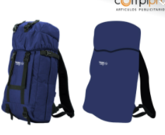 | 176 | S/. 78.49 | 12 a 14 días útiles | MOCHILA CAMPERA Tela: Nylon Color: A elección (tono acorde stock local) Presentación: Embolsado Individual *Incluye 1 logo bordado a 1 lado a 1 color * Arte y temática facilitada por TASA, soporte en diseños en bolsa y piezas en kit por COMPIPRO.. | S/. 13,814.90 |  | EDILBERTO | nylon en este modelo te sale a 70.00 soles. Con logo incluido. |  |  | S/. 59.83 | 28 | S/. 16.75 | S/. 2,948.38 | S/. 76.58 | 176 | S/. 59.83 | S/. 120.00 | S/. 13,658.12 | Diseño |  | 1 | 1 | 1 | S/. 0.00 | S/. 20.00 | S/. 136.78 | S/. 13,814.90 | S/. 78.49 | S/. 14.13 | S/. 92.62

COTIZACIÓN PROPUESTA_Grupo San Lorenzo Gruas y Transporte_04.03.24 |  |  |  |  |  |  |  |  |  |  |  |  |  |  |  |  |  |  |  | H/M |  | MAGDALENA |  |  |  |  |  |  |  |  | CREDITO 30 DIAS
Nº | Cód. Artíc. | Artículo | Foto | Cant. | Costo Uni. (S/.) NO IGV | Tiempo Entrega | Detalles | Costo TOTAL NO. IGV (S/.) |  | proveedor | Cod. Prod. Prov. | Obseraciones | costo $ | COSTO S/. | % | Resultado | Margen | Total | Cantidad | Costo MUESTRA Unidad | Movilidad | Total Producto | Tipo de Impresión | Costo impresión | Cant Color | Cant Lados | Cantidad por Millar | Costo Impresión | Empaq | Seguro CRT | Total | Costo S/. Sin IGV | I.G.V | TOTAL
1 | VASO TERMICO |  |  | 36 | S/. 31.86 | 7 a 9 dias utiles | VASO TERMICO Capacidad: 350 ml Modelo: Acero de alta calidad que permite mantener el fríode sus bebidas y contiene una tapa transparente antiderrames. Color:Negro Empaque: Cajas individuales y grupales *Incluye 1 logo + 1 frase + 1 dibujo a color por 1 lado ( área max de 5 cm ancho a proporcion ) *Arte y diseño facilitado por el cliente. | S/. 1,146.94 |  | WORLD IMPORT | menos de 50: s/16+ IGV |  |  | S/. 16.00 | 38 | S/. 6.08 | S/. 218.88 | S/. 22.08 | 36 | S/. 16.00 | S/. 70.00 | S/. 880.88 | UV CIENTO 2.2 + IGV C/U | S/. 81.40 | 1 | 3 | 1 | S/. 244.20 | S/. 10.50 | S/. 11.36 | S/. 1,146.94 | S/. 31.86 | S/. 5.73 | S/. 37.59
2 | PLACA RECORDATORIA |  | 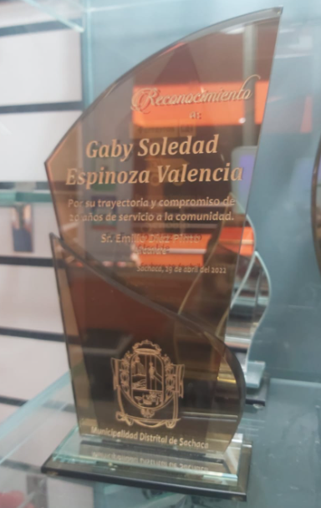 | 11 | S/. 111.88 | 7 a 9 dias utiles | PLACA RECORDATORIA Material: Vidrio. Tamaño: 25 cm de alto Modelo: Según imagen Diseño: Grabado en láser (1 color) Caja elegante, de carton forrado, delgada, con tapa. *Información contenido debe ser facilitado por Cliente. | S/. 1,230.69 |  | TROFEOS WIN |  | 95 + IGV 5 DÍAS |  | S/. 70.00 | 50 | S/. 35.00 | S/. 385.00 | S/. 105.00 | 11 | S/. 0.00 | S/. 60.00 | S/. 1,215.00 | ya inclue | S/. 0.00 | 1 | 1 | 1 | S/. 0.00 | S/. 3.50 | S/. 12.19 | S/. 1,230.69 | S/. 111.88 | S/. 20.14 | S/. 132.02 | S/. 1,452.21 | S/. 1,452.21 | S/. 221.52 | S/. 28.47 | S/. 69.15 | S/. 385.00 | S/. 287.37 | -100.00 | 45.53 | 38.42

